关系图
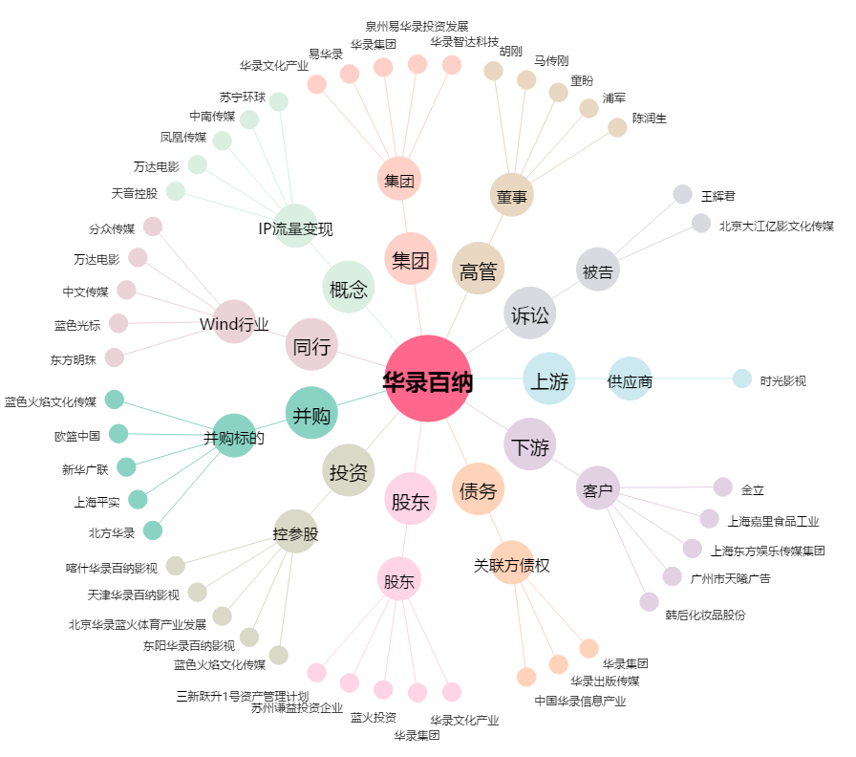
华录百纳[300291.SZ] - 关系概览图

